상품제안서
스테이24 스포홀릭 텀블러 590ml 스포츠 밀폐 텀블러 | 상품코드: F27885

 |  |  |  |  |  |  | 02-412-0044 | www.easy1.co.kr
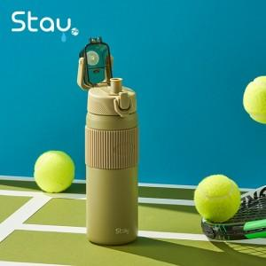

【상세/제작정보】 | -실크인쇄/전사인쇄 가능,선물포장 가능. -주문수량에 따라 인쇄비, 선물포장비 다름 &lt;별도 문의요망&gt;

【인쇄/포장옵션】 | 실크, 레이저, 개별인쇄 / 포장지포장

【공급단가】 | 수량 | 50~ | 100~ | 500~ | 1,000~ | 2,000~
*VAT별도 | 단가 | 20,160원 | 19,820원 | 19,320원 | 18,980원 | 18,480원

【상품 URL】 | https://dev.easy1.co.kr:443/src/goods_detail.php?gdno=27885

